Requirements Costing
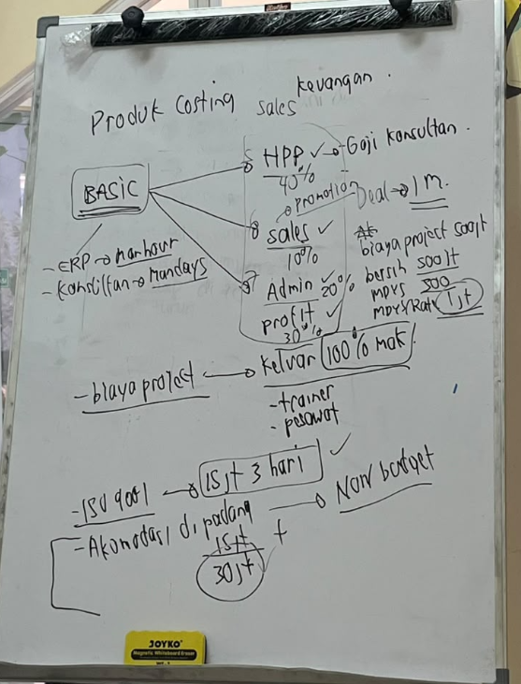
1. Requirements Product Costing
No | Item | Fix Requirements | Berlaku Untuk: Public atau B2B | Catatan
1 | Program | Program = produk yang dipilih dari master product combined + product costing menjadi satu program siap jual. Akan ada perbedaan program dengan pilihan jenis: 1) Program Public 2) Program B2B Melalui satu menu tetapi akan berpisah menjadi 2 jalur setelah pilih jenis prigram Program Public = Program dipromosikan dulu, peserta mendaftar di akhir, harga per peserta Program B2B = Company sudah diketahui dari awal, harga paket all in | Semua
2 | Customer Public | Tidak diisi saat program dibuat. Peserta didaftarkan setelah promosi lewat quotation. | Public
3 | Customer B2B | Company wajib dipilih dari Master Company saat program dibuat. | B2B
4 | Target program Public | Target peserta, target harga jual per peserta, target profit (opsional). | Public
5 | Target program B2B | Harga paket all-in (sudah termasuk biaya pendukung), jumlah peserta (informasi), target profit (opsional). | B2B
6 | Status | Public: Draft → Final → Selesai, atau Batal. B2B: Draft → Deal → Selesai, atau Batal. | Semua
7 | Draft | Program masih disusun, angka belum pasti, bisa diedit. | Semua
8 | Final (siap jual) | Dikonfirmasi fix, angka menjadi target resmi, terkunci (hanya bisa dilihat), muncul di modul Quotation. | Public
9 | Deal | Program disepakati dengan company, terkunci (hanya bisa dilihat). Tidak melalui modul Quotation. | B2B
10 | Selesai | Program sudah berjalan / ditutup, realisasi menjadi angka akhir. | Semua
11 | Batal | Program tidak jadi, misalnya target peserta tidak tercapai. | Semua
12 | Konfirmasi fix | Aksi "Create quotation" memunculkan popup ringkasan (durasi, target, harga, HPP, profit, BEP) dan peringatan bila profit minus / BEP di atas target. Setelah dikonfirmasi status menjadi Final tanpa berpindah halaman. | Public
13 | Konfirmasi deal | Aksi "Deal" muncul langsung setelah program dibuat. popup ringkasan (company, durasi, harga paket, total biaya, pendapatan bersih) dan peringatan bila pendapatan bersih minus. Setelah dikonfirmasi status menjadi Deal. | B2B
14 | Setelah Deal | Langkah berikutnya program B2B setelah Deal (kemungkinan Sales Order). | B2B
15 | Dokumen penawaran B2B | Saat ini tidak ada dokumen penawaran / proposal ke company sebelum Deal. | B2B
16 | Perubahan setelah Final | Program Final tidak bisa diubah. Bila perlu perubahan, batalkan lalu buat program baru. | Semua
17 | Pengecekan sebelum Final | Saat ini tidak ada approval. | Semua
18 | Pembagian biaya | Biaya dibagi menjadi Fixed Cost (tidak bergantung jumlah peserta) dan Variable Cost (bergantung jumlah peserta). | Public
19 | Satuan fixed cost | / Event (sekali per acara), / Day (per hari), / Hours (per jam). | Public
20 | Satuan variable cost | / Peserta / Event (per peserta untuk seluruh acara) dan / Peserta / Day (per peserta per hari). | Public
21 | Harga standar biaya | Setiap item punya default cost yang bisa disesuaikan per event. | Public
22 | Simulasi product costing | 1) Total fixed cost 2) Total variable cost 3) HPP 4) Profit 5) Harga BEP/Peserta 6) Jumlah peserta BEP 7) Target Profit 8) Harga jual | Public
23 | Target dan realisasi | Kalau total peserta fix yang ikut kurang/lebih dari target yang sudah ada sebelumnya di product costing, maka harga jual per peserta tetap sama. Yang berubah adalah profit, cost tetap. | Public
24 | Aturan product costing As Is vs Aktual | Harga jual tetap, yang berubah hanya nilai profit. Akan ada report perbandingan antara As Is vs Aktual | Public
25 | Pembagian biaya | B2B tidak memakai pembagian fixed / variable berbasis peserta. Semua biaya diambil dari item Fixed Cost di Master Cost. | B2B | Tidak ada biaya per peserta, karena basisnya mandays.
26 | Cara input biaya | Item biaya tidak langsung tampil semua. User menambah item satu per satu (pilih dari Master Cost, lalu “+ Tambah”) sesuai kondisi program, sama seperti cara input variable cost di Public. Ada opsi biaya manual di luar master. | B2B | Berbeda dari Public, yang menampilkan semua fixed cost sekaligus.
27 | Satuan biaya | / Event (sekali per program), / Day (× durasi), / Hours (dihitung sama dengan / Day karena acara flat), / Mandays. | B2B | Formula rate mandays ditentukan nanti.
28 | Komponen biaya | Biaya mandays (honor trainer/konsultan, mandays rate charge) + biaya pendukung (akomodasi, transport, konsumsi trainer, perlengkapan, dsb.). | B2B
29 | Harga standar biaya | Setiap item punya default cost dari Master Cost yang bisa disesuaikan per program. | B2B | Rate B2B berbeda dari Public. Perlu dipastikan apakah memakai item terpisah (misalnya “Honor Trainer Inhouse”) atau satu item dengan dua harga default.

2. Pain Point Product Costing
No | Item | Solusi | Catatan

3.Wishlist Product Costing
No | Item | Solusi | Catatan
1 | Simulasi profit | Profit = (Pendapatan - (Fixed - Variable)) | Public
2 | Simulasi BEP | HPP = (Total Fixed Cost + Total Variable Cost) BEP Peserta = Total fixed cost ÷ (Harga jual per peserta − Biaya variable per peserta), lalu dibulatkan ke atas. BEP Harga Jual = (HPP / Target Peserta) | Public

4.SIPOC Product Costing
No | Supplier | Input | Process | Output | Customer
1 | Product Combined | Produk | Product Costing | - Target peserta - Target Profit - HPP - BEP Peserta - BEP Harga Jual - Total Cost (Fixed & Variable)
2 | Master Cost | - Item Fixed Cost - Item Variable Cost - Cost dari Fixed Cost - Cost Variable Cost

